Sheet1
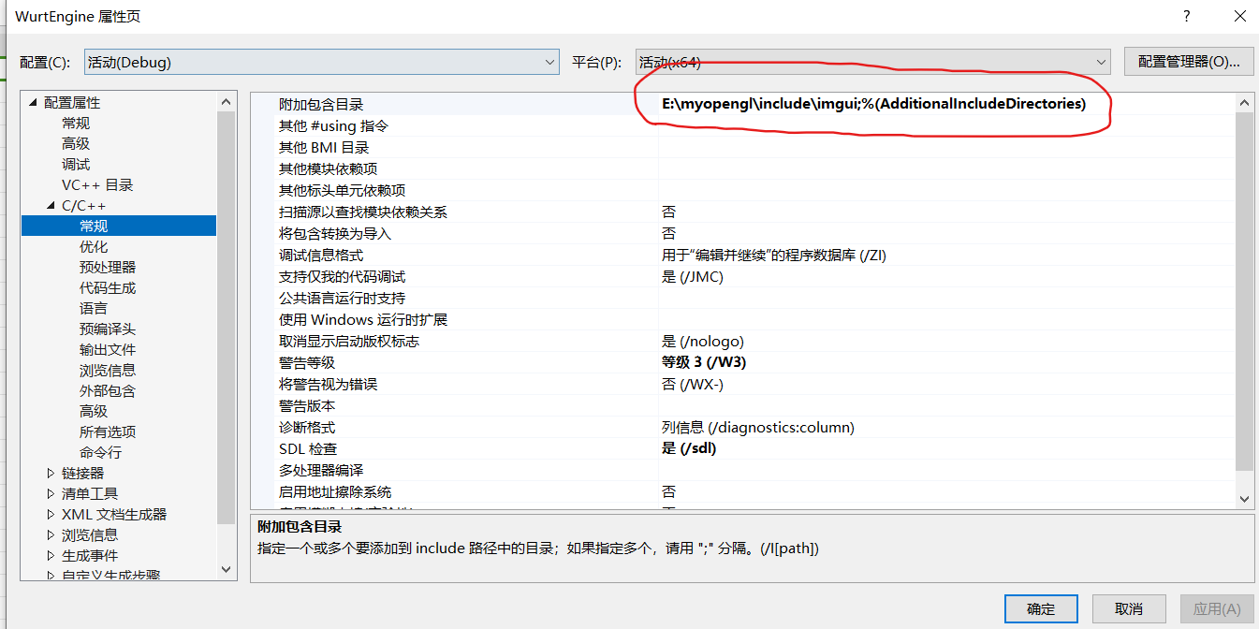
imgui环境配置问题：
 | 先配置好目录

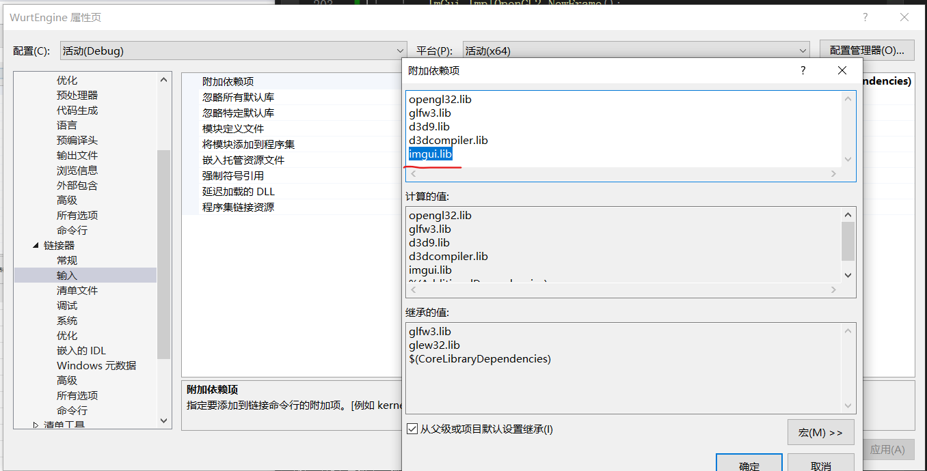
 | 然后再配置lib库，这个imgui.lib记得配置，之前就是因为这个没配置，所以环境一直报错

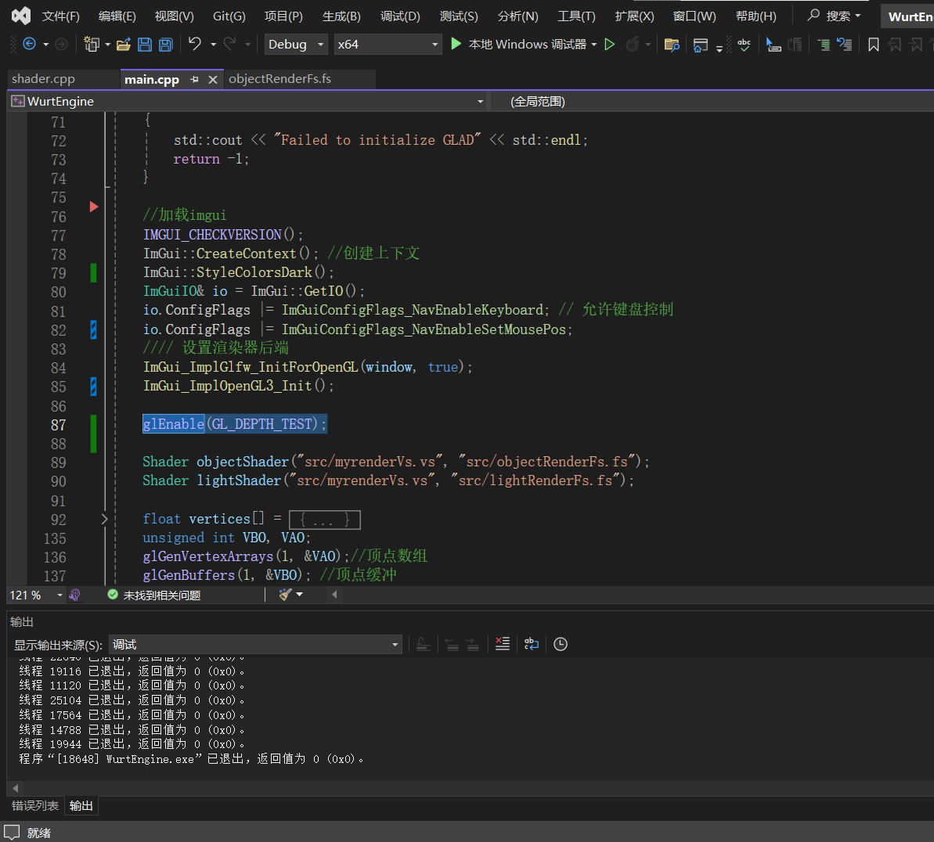
关于在使用imgui的时候，ui | 是渲染顺序出错了，图片中标蓝的这一段代码，应该放在加载imgui这一段代码后面，
一直显示不出来的问题 | 具体原因我个人猜测是因为设置了深度测试后，ui的深度值比较小，所以会被背景给覆盖掉。
 | 所以把深度测试在ui加载好了后在开启，就不会把ui挡住了。

